关系图
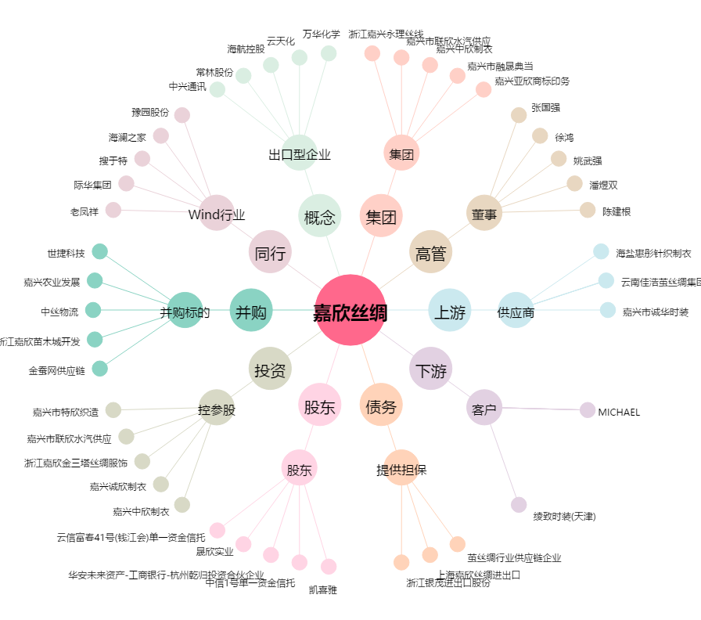
嘉欣丝绸[002404.SZ] - 关系概览图

